제안 서식
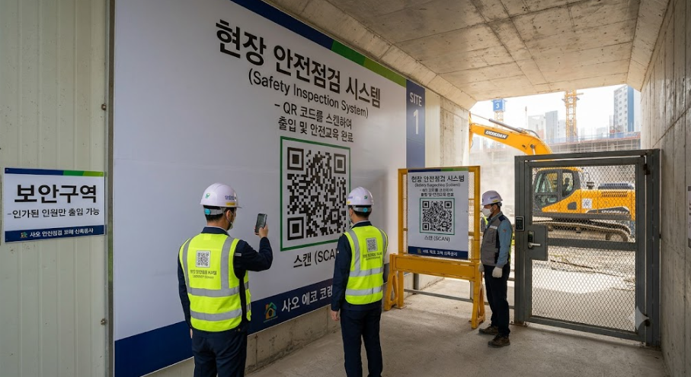
제 안 서
기본 정보
 | 제 안 자 | 박 태 준
 | 소속부서 | 사업개발처 개발1부
 | 직 급 | 기술6급
 | 제 안 명 | QR 기반 현장안전점검 시스템 구축
 | 제안구분 | 지정제안
 | 분 야 | 업무개선
 | 실행부서 | 사업개발처 개발 1·2부
제안 내용
배 경 |  | 1. 공사현장 안전관리의 중요성 증가 - 공사현장은 중장비 작업, 고소작업 등 다양한 위험요인이 상시 존재하고 있어 사고 예방을 위한 지속적인 현장점검이 필요함 2. 현장점검 이후 지적사항에 대한 후속관리 강화 - 지적사항 조치 후 조치기한, 완료 여부 등이 별도로 관리되면 사후 확인이 누락되거나 조치가 지연될 가능성이 있음 3. 현장 안전관리 데이터 축적 - 현장에서 반복적으로 발생가능성이 있는 안전지적사항과 사고위험요인을 체계적으로 축적하여 향후 유사 공사 착공 시 사전 위험요소 파악 및 안전교육 자료로 활용
추진내용 |  | 1. 현장 주요 작업구간별 QR코드 설치 예시 : 공사현장 내부 출입구, 중장비 작업구간, 고소작업구간 등 - 공사현장 내 주요 작업구간 및 위험구역에 QR코드를 설치하여 현장 근로자가 작업 전 또는 중 스캔하여 관련된 안전정보를 즉시 확인할 수 있도록 함 - 연관된 자료를 사진 또는 영상으로 보여줌(필요시 안전공단 사이트 링크 연계)
기대효과 |  | 1. 현장 안전사고 사전예방 강화 2. 안전점검 업무 효율성 향상 및 후속관리 강화
첨부 자료(예시사진 활용)

